상품제안서
스판덱스 솔리드 카라티(반,긴팔) | 상품코드: S41071

 |  |  |  |  |  |  | 02-713-8555 | www.synergygift.co.kr
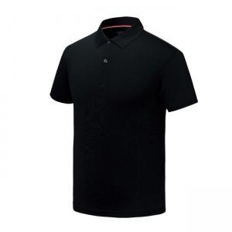 

【상세/제작정보】 | <p><span style="font-size: 14pt;">※ 졸나염(1도) 인쇄크기 10*10cm 이내 기준 입니다.</span></p><p><span style="font-size: 14pt;">&nbsp;</span></p><p><span style="font-size: 14pt;">※&nbsp;</span><span style="font-size: 18.6667px;">3XL 이상 추가비 개당 +500원</span><span style="font-size: 14pt;">​</span></p>

【인쇄/포장옵션】 | 졸나염 / OPP(비닐)

【공급단가】 | 수량 | 50~ | 100~ | 500~ | 1,000~ | 2,000~
*VAT별도 | 반팔 | 11,760원 | 11,580원 | 11,310원 | 10,860원 | 10,400원
 | 긴팔 | 12,800원 | 12,600원 | 12,310원 | 11,820원 | 11,320원

【상품 URL】 | https://www.synergygift.co.kr:443/src/goods_detail.php?gdno=41071

